F02.CFG-Paths
 |  | VVSS, Info Romana, 2025-2026

F02. Scăderea din stoc a ingredientelor necesare pentru o rețetă.

F02. Covered source code |  |  | F02. Control Flow Graph (CFG) | F02. Cyclomatic Complexity (CC)
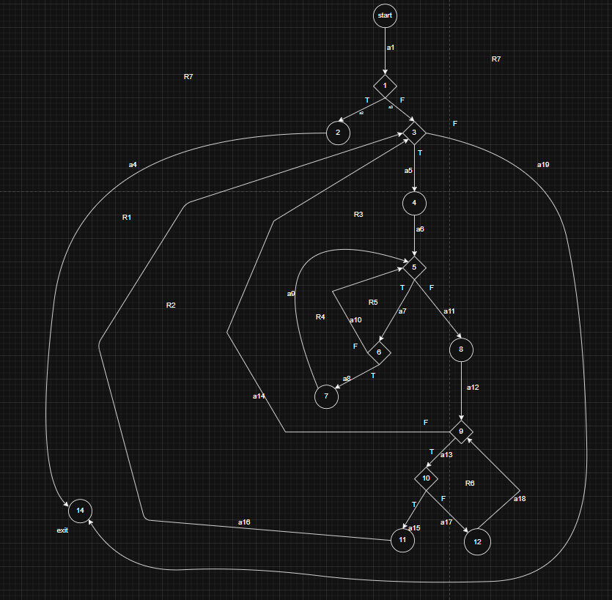
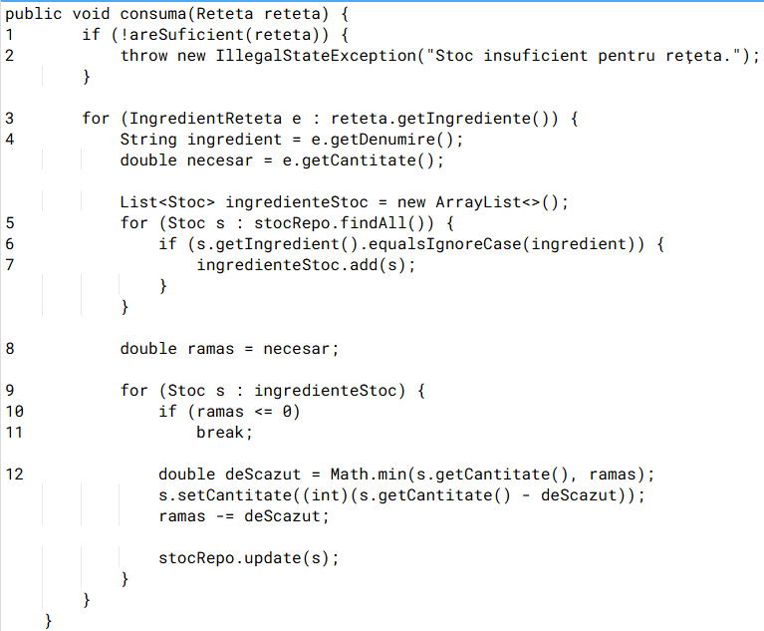
Line No. | Source code |  | Se va insera CFG asociat codului sursa testat (poza, diagrama, etc.). | CC1 = No. of regions = |  | 7
Req02_L01 | … |  |  | CC2 = Edges - Nodes + 2 = 19-14+2 |  | 7
Req02_L02 | … |  | <Req02 CFG > | CC3 = No. of Conditions + 1 = 6+1 |  | 7
Req02_L03 | …
... | …
.. | … |  |  | F02. Individual Paths
... | …
 |  |  |  | Path No. | Path
 |  |  |  | F02_P01 | 0 - 1(T) - 2 - 14
 |  |  |  | F02_P02 | 0 - 1(F) - 3(F) - 14
 |  |  |  | F02_P03 | 0 - 1(F) - 3(T) - 4 - 5(F) - 8 - 9(F) - 3(F) - 14
 |  |  |  | F02_P04 | 0 - 1(F) - 3(T) - 4 - 5(F) - 8 - 9(T) -10(T) - 11 - 3(F) - 14
 |  |  |  | F02_P05 | 0 - 1(F) - 3(T) - 4 - 5(F) - 8 - 9(T) -10(F) - 12 - 9(F) - 3(F) - 14
 |  |  |  | F02_P06 | 0 - 1(F) - 3(T) - 4 - 5(T) - 6(F) - 5(F) - 8 - 9(T) - 10(T) - 11 - 3(F) - 14
 |  |  |  | F02_P07 | 0 - 1(F) - 3(T) - 4 - 5(T) - 6(T) - 7 - 5(F) - 8 - 9(T) - 10(T) - 11 - 3(F) - 14

